부분합_01 (모르겠음)
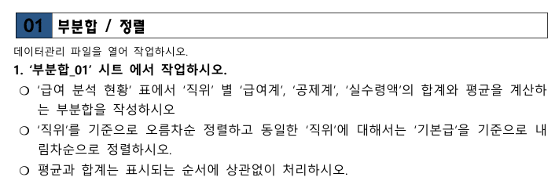
급여 분석 현황

사원번호 | 성명 | 직위 | 기본급 | 상여금 | 급여계 | 공제계 | 실수령액
12027 | 유현인 | 사원 | 9,500,000 | 7,600,000 | 17,100,000 | 2,052,000 | 15,048,000
 |  | 사원 요약 |  |  | 17,100,000 | 2,052,000 | 15,048,000
 |  | 사원 평균 |  |  | 17,100,000 | 2,052,000 | 15,048,000
12031 | 이지형 | 부장 | 2,500,000 | 2,000,000 | 4,500,000 | 540,000 | 3,960,000
12022 | 오현명 | 부장 | 2,350,000 | 1,880,000 | 4,230,000 | 507,600 | 3,722,400
 |  | 부장 요약 |  |  | 8,730,000 | 1,047,600 | 7,682,400
 |  | 부장 평균 |  |  | 4,365,000 | 523,800 | 3,841,200
12011 | 차진수 | 과장 | 1,860,000 | 1,488,000 | 3,348,000 | 401,760 | 2,946,240
우측 그림대로 하고 나서 다시 필터로 직위(오름차순)한 다음 기본급 내림차순 하고 나서 부분합(직위기준 합계) -> 부분합(직위기준 평균)
맞나여ㅛ???
12017 | 하수진 | 과장 | 1,700,000 | 1,360,000 | 3,060,000 | 367,200 | 2,692,800
 |  | 과장 요약 |  |  | 6,408,000 | 768,960 | 5,639,040
 |  | 과장 평균 |  |  | 3,204,000 | 384,480 | 2,819,520
12024 | 정형수 | 대리 | 1,350,000 | 1,080,000 | 2,430,000 | 291,600 | 2,138,400
12036 | 나진의 | 대리 | 1,200,000 | 960,000 | 2,160,000 | 259,200 | 1,900,800
12037 | 진인진 | 대리 | 1,200,000 | 960,000 | 2,160,000 | 259,200 | 1,900,800
 |  | 대리 요약 |  |  | 6,750,000 | 810,000 | 5,940,000
 |  | 대리 평균 |  |  | 2,250,000 | 270,000 | 1,980,000
12038 | 피현정 | 사원 | 1,000,000 | 800,000 | 1,800,000 | 216,000 | 1,584,000
12023 | 백지경 | 사원 | 900,000 | 720,000 | 1,620,000 | 194,400 | 1,425,600
12016 | 마시리 | 사원 | 850,000 | 680,000 | 1,530,000 | 183,600 | 1,346,400
 |  | 사원 요약 |  |  | 4,950,000 | 594,000 | 4,356,000
 |  | 사원 평균 |  |  | 1,650,000 | 198,000 | 1,452,000
 |  | 총합계 |  |  | 43,938,000 | 5,272,560 | 38,665,440
 |  | 전체 평균 |  |  | 3,994,364 | 479,324 | 3,515,040
 |  | 총합계 |  |  | 43,938,000 | 5,272,560 | 38,665,440

부분합_02(모르겠음)
배달일지

일자 | 배달담당 | 배달지역 | 배달시간(분) | 배달량 | 비고
2006-01-12 | 도부영 | 산북지구 | 37 | 331
2006-01-13 | 도부영 | 산서지구 | 28 | 62
2006-01-14 | 도부영 | 산서지구 | 13 | 914
2006-01-15 | 도부영 | 산남지구 | 16 | 322
2006-01-16 | 도부영 | 산서지구 | 94 | 177
 | 도부영 최대 |  | 94 | 914
2006-01-12 | 배무현 | 산서지구 | 70 | 433
2006-01-13 | 배무현 | 산동지구 | 67 | 76
2006-01-14 | 배무현 | 산남지구 | 97 | 790
2006-01-14 | 배무현 | 산북지구 | 91 | 356
2006-01-17 | 배무현 | 산동지구 | 38 | 874
 | 배무현 최대 |  | 97 | 874
2006-01-12 | 장동욱 | 산동지구 | 11 | 362
2006-01-12 | 장동욱 | 산동지구 | 28 | 2 | 배달누락
2006-01-13 | 장동욱 | 산남지구 | 83 | 471
2006-01-13 | 장동욱 | 산북지구 | 36 | 750
2006-01-14 | 장동욱 | 산서지구 | 5 | 336
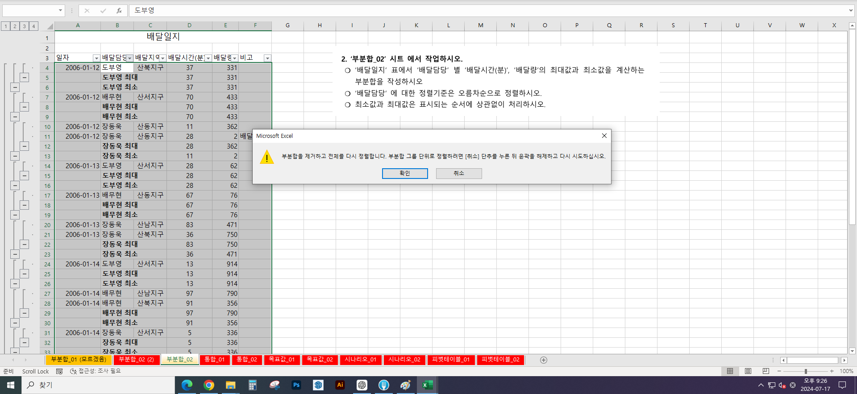
2006-01-16 | 장동욱 | 산남지구 | 44 | 65
2006-01-16 | 장동욱 | 산북지구 | 51 | 908
 | 장동욱 최대 |  | 83 | 908
 | 전체 최대값 |  | 97 | 914
 | 전체 최소값 |  | 5 | 2

 |  |  |  |  |  | s

통합_02
김포 대리점 판매현황 |  |  |  | 인천 대리점 판매현황
품목 | 목표량 | 판매량 | 판매액 | 품목 | 목표량 | 판매량 | 판매액
MP3 | 12 | 13 | 1,800,000 | MP3 | 18 | 10 | 1,200,000
노트북 | 5 | 5 | 7,500,000 | 노트북 | 9 | 4 | 6,000,000
캠코더 | 11 | 8 | 6,400,000 | 캠코더 | 23 | 8 | 6,400,000
카메라폰 | 14 | 14 | 4,900,000 | 카메라폰 | 19 | 15 | 5,250,000
MP3 | 18 | 18 | 2,400,000 | 노트북 | 13 | 6 | 9,000,000
MP3 | 24 | 23 | 2,760,000 | MP3 | 8 | 6 | 720,000
카메라폰 | 12 | 10 | 3,500,000 | PDP | 14 | 4 | 4,800,000
캠코더 | 19 | 4 | 3,200,000 | MP3 | 10 | 8 | 720,000
노트북 | 20 | 6 | 9,000,000 | 카메라폰 | 12 | 12 | 4,200,000
캠코더 | 21 | 3 | 2,400,000 | 캠코더 | 19 | 8 | 6,400,000
냉장고 | 21 | 11 | 10,800,000 | 노트북 | 24 | 6 | 9,000,000
답안지 있나요 틀린지 안틀린지 몰것음
 |  |  |  | 캠코더 | 21 | 11 | 8,800,000
 |  |  |  | DVD | 24 | 6 | 5,200,000
김포 / 인천 대리점 판매현황
품목 | 목표량 | 판매량 | 판매액
카메라폰 | 57 | 51 | 17,850,000
노트북 | 71 | 27 | 40,500,000
캠코더 | 114 | 42 | 33,600,000
MP3 | 90 | 78 | 9,600,000

목표값_01
김은혜 과장의 연봉 계산

기본급 | 1,886,667
가족수당 | 30,000
직위수당 | 100,000
교통비 | 100,000
식 대 | 100,000

월 평균 보너스 | 700,000

월 평균 수령액 | 2,916,667

연 봉 | 35,000,000

답안지 있나요 틀린지 안틀린지 몰것음

시나리오_01
연 간 매 출 액

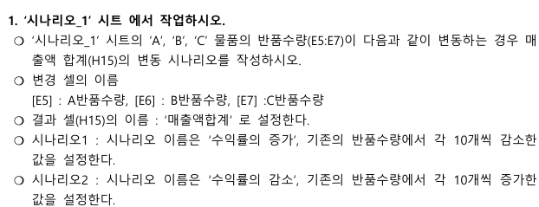
번호 | 물품명 | 단가 | 매출수량 | 반품수량 | 매출액 | 수익율 | 순수매출액
2657 | A | 2,600 | 240 | 19 | 624,000 | 92% | 574,600
4284 | B | 3,500 | 154 | 31 | 539,000 | 80% | 430,500
3541 | C | 4,200 | 209 | 22 | 877,800 | 89% | 785,400
2875 | D | 1,800 | 452 | 26 | 813,600 | 94% | 766,800
3016 | E | 2,200 | 321 | 13 | 706,200 | 96% | 677,600
4250 | F | 5,400 | 120 | 48 | 648,000 | 60% | 388,800
2586 | G | 2,800 | 410 | 35 | 1,148,000 | 91% | 1,050,000
1462 | H | 3,600 | 215 | 106 | 774,000 | 51% | 392,400
2253 | I | 4,500 | 325 | 87 | 1,462,500 | 73% | 1,071,000
2028 | J | 3,200 | 248 | 74 | 793,600 | 70% | 556,800
 |  |  |  |  |  | 매출액합계 | 6,693,900

시나리오_01 (원본)
연 간 매 출 액

번호 | 물품명 | 단가 | 매출수량 | 반품수량 | 매출액 | 수익율 | 순수매출액
2657 | A | 2,600 | 240 | 19 | 624,000 | 92% | 574,600
4284 | B | 3,500 | 154 | 31 | 539,000 | 80% | 430,500
3541 | C | 4,200 | 209 | 22 | 877,800 | 89% | 785,400
2875 | D | 1,800 | 452 | 26 | 813,600 | 94% | 766,800
3016 | E | 2,200 | 321 | 13 | 706,200 | 96% | 677,600
4250 | F | 5,400 | 120 | 48 | 648,000 | 60% | 388,800
2586 | G | 2,800 | 410 | 35 | 1,148,000 | 91% | 1,050,000
1462 | H | 3,600 | 215 | 106 | 774,000 | 51% | 392,400
2253 | I | 4,500 | 325 | 87 | 1,462,500 | 73% | 1,071,000
2028 | J | 3,200 | 248 | 74 | 793,600 | 70% | 556,800
 |  |  |  |  |  | 매출액합계 | 6,693,900

피벗테이블_01
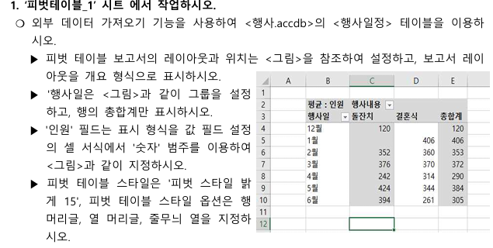

피벗테이블_02
